Дефект
Название | Фильтр по окончанию элемента
№ дефекта | 1 | № тест-кейса | 3
Проект | Решение уравнений методом половинного деления | Компонент | Окно сброса пароля
Статус | In Progress | Номер версии
Важность: | High | Приоритет: | Medium
Blocker | High | Opened
Critical | Medium | In progress
Major | Low | Retest
Minor |  | Fixed
Trivial |  | Closed
Назначен на | Гуссер Мария | Автор | Леоненко Роман
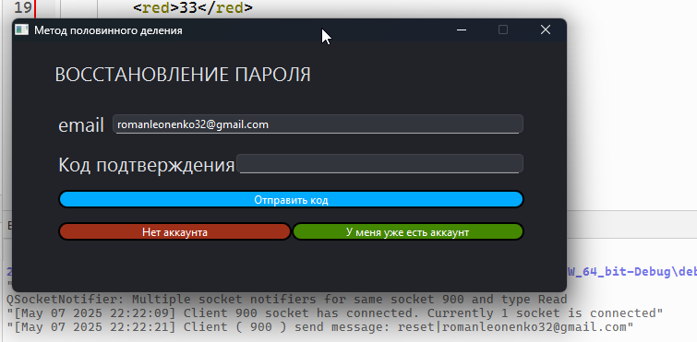
Описание | Шаги воспроизведения 1 Запустить приложение 2) Переключиться на окно сброса пароля 3) Ввод почты существующего пользователя 4) Нажатие на кнопку "Забыл пароль" Ожидаемый результат: На почту клиента со стороны сервера был отправлен код подтверждения. Наблюдаемый результат: Клиент не получает код подтверждения от сервера
Вложения |  |  |  | 